상품제안서
웨이브극세사담요(특대) | 상품코드: F29748

 |  |  |  |  |  |  | 02-412-0044 | www.easy1.co.kr
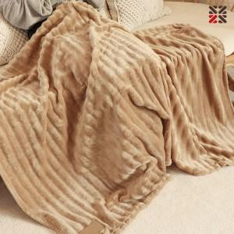

【상세/제작정보】 | ●담요(네임택 실크1도)/담요자수불가 - 100개 이상 무료, 100개 미만 별도비용문의

【인쇄/포장옵션】 | 실크 / OPP(비닐)

【공급단가】 | 수량 | 100~ | 300~ | 500~ | 1,000~ | 3,000~
*VAT별도 | 단가 | 8,400원 | 8,260원 | 8,050원 | 7,910원 | 7,700원

【상품 URL】 | http://www.easy1.co.kr/src/goods_detail.php?gdno=29748

